Sumário | Summary
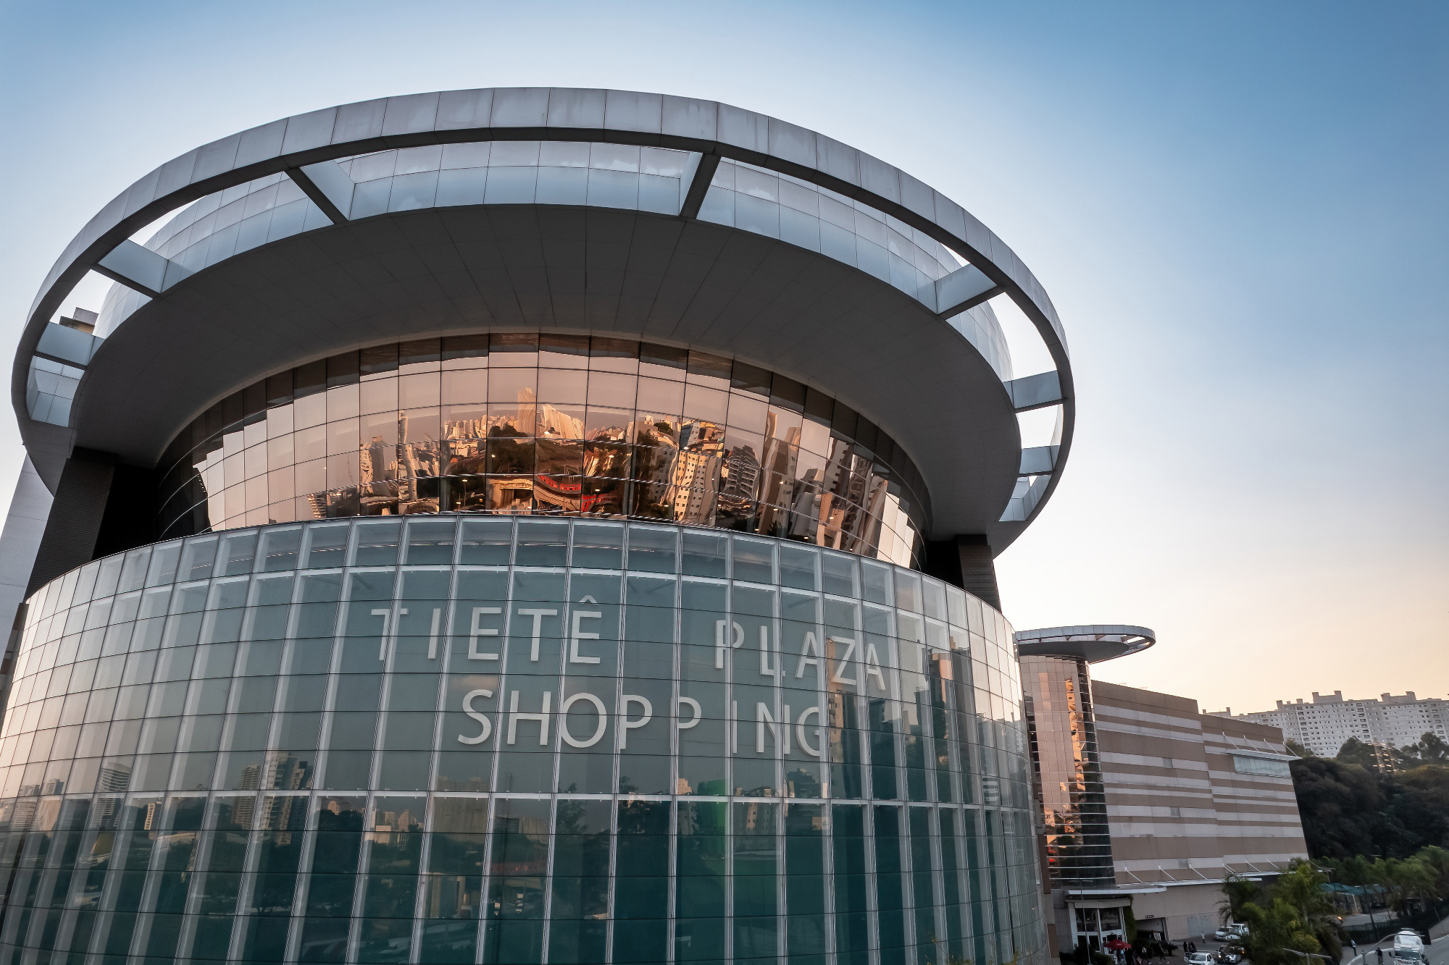

DRE - IFRS
Income Statement - IFRS
Balanço - IFRS
Balance Sheet - IFRS

DRE - Proforma
Income Statement - Proforma
Balanço - Proforma
Balance Sheet - Proforma

Indicadores
KPI's
Portfólio

Consolidação IFRS
IFRS Consolidation
Vacância
Vacancy

DRE - IFRS
Sumário | Summary
Portuguese

Demonstração de Resultados - IFRS (R$ MM) | 2016 | 2017 | 2018 | 2019 | 2020 | 2021 | 2022 | 1T23 | 2T23 | 3T23 | 4T23 | 2023 | 1T24 | 2T24 | 3T24 | 4T24 | 2024 | 1T25 | 2T25 | 3T25 | 4T25 | 2025 | 1T26
Receita Bruta | 449.4 | 474.8 | 524.6 | 499.8 | 529.2 | 2,441.4 | 575.8 | 118.8 | 119.3 | 120.7 | 130.0 | 488.7 | 123.0 | 1,132.6 | 95.0 | 84.2 | 1,434.8 | 91.2 | 79.3 | 94.9 | 89.0 | 354.4 | 87.5
Locação de Edifícios Corporativos | 109.4 | 135.0 | 136.8 | 144.9 | 211.2 | 201.5 | 96.4 | 23.6 | 24.5 | 25.1 | 25.1 | 98.4 | 25.5 | 24.4 | 25.7 | 26.1 | 101.7 | 26.9 | 32.3 | 32.9 | 31.8 | 123.9 | 33.4
Shopping Centers | 182.4 | 219.1 | 230.9 | 241.2 | 211.4 | 250.4 | 300.5 | 64.0 | 63.0 | 62.4 | 67.3 | 256.6 | 63.5 | 55.4 | 41.2 | 10.4 | 170.5 | 26.2 | 11.3 | 27.2 | 19.4 | 84.1 | 19.2
Locação de Centros de Distribuição | 4.3 | 0.7 | - | - | - | - | - | - | - | - | - | - | - | - | - | - | - | - | - | - | - | - | -
Locação de outros empreendimentos | 17.3 | - | - | - | - | - | - | - | - | - | - | - | - | - | - | - | - | - | - | - | - | - | -
Prestação de serviços de Administração | 78.8 | 88.2 | 94.5 | 113.7 | 70.1 | 87.1 | 125.4 | 31.2 | 33.0 | 33.2 | 37.6 | 134.9 | 34.0 | 33.9 | 34.8 | 40.2 | 142.9 | 34.5 | 34.4 | 34.7 | 38.6 | 142.2 | 34.9
Vendas de Propriedades e Incorporação Imobiliária | 57.2 | 31.8 | 62.4 | - | 36.6 | 1,902.4 | 53.5 | - | (1.2) | - | - | (1.2) | - | 1,018.9 | (6.8) | 7.6 | 1,019.7 | 3.7 | 1.3 | - | (0.8) | 4.2 | -
Deduções da receita bruta | (28.1) | (28.5) | (34.8) | (28.9) | (42.9) | (73.7) | (92.7) | (19.5) | (15.3) | (14.8) | (14.4) | (64.0) | (10.6) | (51.1) | (9.0) | (6.3) | (77.1) | (7.5) | (4.9) | (7.8) | (6.5) | (26.8) | (5.2)
Receita Líquida | 421.3 | 446.3 | 489.8 | 470.8 | 486.3 | 2,367.6 | 483.1 | 99.2 | 104.0 | 105.9 | 115.6 | 424.7 | 112.4 | 1,081.4 | 86.0 | 77.9 | 1,357.7 | 83.8 | 74.4 | 87.0 | 82.5 | 327.7 | 82.3
Custo de Edifícios Corporativos | (15.8) | (18.5) | (18.6) | (16.1) | (44.0) | (68.1) | (39.0) | (10.7) | (10.4) | (9.3) | (9.6) | (40.0) | (9.8) | (10.3) | (10.2) | (7.9) | (38.2) | (10.1) | (11.0) | (10.6) | (12.6) | (44.4) | (10.4)
Custo de Shopping Centers | (67.5) | (92.6) | (84.4) | (74.3) | (81.1) | (73.0) | (69.9) | (16.7) | (17.3) | (14.1) | (14.7) | (62.7) | (13.7) | (132.0) | (8.0) | (6.7) | (160.4) | (7.4) | (3.4) | (7.3) | (3.7) | (21.8) | (2.8)
Custo de Galpões Logísticos | (1.7) | (1.4) | - | - | - | - | - | - | - | - | - | - | - | - | - | - | - | - | - | - | - | - | -
Prestação de Serviços | (7.6) | (7.0) | (7.9) | 57.5 | 20.3 | (22.4) | (23.8) | (6.7) | (3.2) | (3.7) | (3.7) | (17.4) | (3.2) | (3.5) | (3.2) | (2.6) | (12.5) | (3.1) | (2.7) | (2.5) | (2.7) | (11.0) | (2.3)
Estacionamento | (45.4) | (49.7) | (54.7) | (65.2) | (35.2) | (41.7) | (68.1) | (15.8) | (17.3) | (17.3) | (19.5) | (69.9) | (19.1) | (17.8) | (20.8) | (20.2) | (77.8) | (19.5) | (18.1) | (18.9) | (20.1) | (76.7) | (20.7)
Vendas de Propriedades | (25.6) | (17.5) | (39.4) | - | (4.5) | (434.9) | (53.5) | - | - | - | - | - | - | (497.7) | 0.9 | 1.2 | (495.6) | - | - | - | 0.2 | 0.2 | -
Custo de locação, vendas e serviços prestados | (163.7) | (186.8) | (204.9) | (98.1) | (144.5) | (640.2) | (254.2) | (49.9) | (48.2) | (44.4) | (47.4) | (189.9) | (45.8) | (661.3) | (41.2) | (36.1) | (784.5) | (40.1) | (35.3) | (39.3) | (39.0) | (153.7) | (36.1)
Lucro Bruto | 257.6 | 259.5 | 284.8 | 372.8 | 341.8 | 1,727.5 | 228.8 | 49.4 | 55.7 | 61.5 | 68.2 | 234.8 | 66.6 | 420.1 | 44.7 | 41.8 | 573.3 | 43.7 | 39.0 | 47.7 | 43.6 | 174.0 | 46.3
Margem Bruta | 61.1% | 58.1% | 58.2% | 79.2% | 70.3% | 73.0% | 47.4% | 49.7% | 53.6% | 58.1% | 59.0% | 55.3% | 59.3% | 38.8% | 52.0% | 53.6% | 42.2% | 52.1% | 52.5% | 54.8% | 52.8% | 53.1% | 56.2%
Despesas/ Receitas Operacionais | 30.3 | 211.6 | (71.8) | (36.5) | (62.4) | (30.7) | (77.3) | (12.3) | (17.7) | (13.5) | (18.9) | (62.4) | (14.6) | 285.0 | (17.0) | 8.0 | 261.4 | (0.8) | 1.5 | (8.2) | (14.5) | (21.9) | (3.5)
Comerciais | (11.7) | (17.0) | (17.3) | (15.3) | (27.2) | (55.8) | (15.3) | (0.6) | (3.0) | (2.3) | (3.1) | (8.9) | (5.2) | (8.0) | (3.6) | (1.3) | (18.1) | (1.6) | (3.8) | (3.9) | (3.0) | (12.3) | (2.5)
Gerais e Administrativas | (31.6) | (35.4) | (29.0) | (26.7) | (25.0) | (29.3) | (29.5) | (7.6) | (7.5) | (7.0) | (10.9) | (33.0) | (7.0) | (13.0) | (7.2) | (16.6) | (43.7) | (7.4) | (5.8) | - | (15.9) | (29.1) | (7.1)
Plano de Opções | - | - | - | - | - | - | - | - | - | - | - | - | - | - | - | - | - | - | - | - | - | - | -
Remuneração da administração | (8.3) | (6.7) | (5.3) | (5.6) | (5.9) | (6.4) | (6.5) | (2.0) | (1.1) | (1.1) | (1.1) | (5.3) | (2.4) | (1.3) | (2.5) | (1.0) | (7.3) | (1.3) | (3.1) | (1.2) | (1.2) | (6.9) | (1.2)
Participação de empregados e administradores | (1.3) | (6.6) | (8.9) | (12.2) | (5.9) | (5.7) | (2.2) | (2.1) | (2.2) | (2.0) | (3.4) | (9.7) | (0.9) | (9.7) | (0.9) | (3.3) | (14.8) | (2.1) | (0.5) | (2.1) | (3.0) | (7.7) | (2.4)
Equivalência patrimonial | 43.4 | (3.7) | (1.1) | 2.7 | 6.3 | 7.0 | (2.8) | (0.6) | (1.1) | (2.1) | 1.2 | (2.5) | - | (1.8) | (1.1) | 4.9 | 1.9 | (0.1) | (3.5) | 3.0 | 1.0 | 0.4 | 0.9
Amortização de Ágios e outros resultados em investimentos | - | - | - | - | - | - | - | - | - | - | - | - | - | - | - | - | - | - | - | - | - | - | -
Outras receitas (despesas) operacionais líquidas | 39.9 | 281.1 | (10.2) | 20.6 | (4.7) | 59.4 | (21.0) | 0.5 | (2.9) | 1.0 | (1.7) | (3.1) | 0.9 | 318.7 | (1.8) | 25.4 | 343.2 | 11.8 | 18.1 | (3.9) | 7.7 | 33.6 | 8.8
Lucro antes do Resultado Financeiro | 287.9 | 471.1 | 213.0 | 336.3 | 279.5 | 1,696.7 | 151.5 | 37.0 | 38.1 | 48.0 | 49.3 | 172.4 | 52.0 | 705.1 | 27.7 | 49.8 | 834.6 | 42.9 | 40.5 | 39.5 | 29.1 | 152.0 | 42.7
Despesas financeiras | (308.0) | (254.2) | (159.5) | (157.9) | (108.3) | (172.0) | (220.0) | (53.1) | (47.9) | (45.9) | (43.4) | (190.2) | (45.6) | (47.7) | (32.6) | (38.9) | (164.9) | (46.1) | (42.7) | (27.5) | (28.9) | (145.3) | (27.9)
Receitas financeiras | 65.0 | 42.3 | 32.7 | 29.1 | 24.1 | 34.0 | 71.0 | 12.3 | 17.3 | 15.4 | 16.1 | 61.0 | 14.7 | 22.1 | 52.6 | 58.0 | 147.5 | 37.2 | 23.7 | 24.4 | 10.9 | 96.2 | 16.3
Lucro antes de IR e CS | 44.9 | 259.2 | 86.2 | 207.5 | 195.2 | 1,558.8 | 2.5 | (3.7) | 7.5 | 17.5 | 21.9 | 43.1 | 21.1 | 679.5 | 47.6 | 69.0 | 817.2 | 34.0 | 21.5 | 36.4 | 11.1 | 102.9 | 31.1
Imposto de Renda e Contribuição Social | (30.5) | (36.7) | (36.5) | (45.5) | (32.0) | (92.1) | (26.8) | (8.6) | (9.1) | (9.0) | (10.9) | (37.6) | (8.3) | (113.0) | (11.2) | (24.8) | (157.3) | (10.1) | (5.3) | (11.1) | (5.0) | (31.4) | (4.9)
Diferidos | (0.6) | 0.7 | (0.3) | 0.1 | 0.1 | 0.1 | (0.0) | 0.0 | (0.0) | 0.0 | 0.0 | 0.0 | 0.0 | 0.0 | 0.0 | 0.0 | 0.0 | 0.0 | (0.0) | 0.0 | (0.0) | (0.0) | (0.0)
Correntes | (29.9) | (37.4) | (36.2) | (45.6) | (32.0) | (92.2) | (26.8) | (8.6) | (9.1) | (9.0) | (10.9) | (37.6) | (8.3) | (113.0) | (11.2) | (24.8) | (157.3) | (10.1) | (5.3) | (11.1) | (5.0) | (31.4) | (4.9)
Lucro antes da participação dos minoritários | 14.4 | 222.5 | 49.7 | 162.0 | 163.2 | 1,466.7 | (24.3) | (12.3) | (1.6) | 8.4 | 11.0 | 5.5 | 12.9 | 566.4 | 36.5 | 44.2 | 659.9 | 23.9 | 16.2 | 25.3 | 6.1 | 71.5 | 26.2
Participação dos minoritários | 35.7 | (48.2) | 49.7 | (64.0) | (77.3) | (117.5) | (24.1) | (2.6) | (2.5) | (4.9) | (5.6) | (15.6) | (6.2) | (109.3) | (13.9) | 15.7 | (113.7) | (5.2) | 0.4 | (2.2) | 0.1 | (6.9) | (6.5)
Lucro/Prejuízo do Período | 50.0 | 174.2 | 99.4 | 98.0 | 85.9 | 1,287.7 | (57.0) | (14.9) | (4.1) | 3.6 | 5.4 | (10.0) | 6.7 | 457.1 | 22.6 | 59.9 | 546.3 | 18.7 | 16.6 | 23.1 | 6.3 | 64.6 | 19.7
Margem Líquida | 11.9% | 39.0% | 20.3% | 20.8% | 17.7% | 55.8% | -12.0% | -15.0% | -4.0% | 3.4% | 4.7% | -2.4% | 5.9% | 42.3% | 26.3% | 76.8% | 40.2% | 22.3% | 22.3% | 26.5% | 7.6% | 19.7% | 23.9%
...

DRE - Proforma
Sumário | Summary
Portuguese
English
1

Demonstração de Resultados - Proforma (R$ MM) | 1T16 | 2T16 | 3T16 | 4T16 | 2016 | 1T17
Receita Bruta | 107.8 | 104.7 | 139.7 | 137.2 | 489.4 | 100.1
Locação de Edifícios Corporativos | 34.5 | 31.3 | 31.3 | 31.6 | 128.6 | 27.7
Shopping Centers | 42.9 | 44.0 | 44.9 | 43.3 | 175.1 | 40.8
Locação de Centros de Distribuição | 8.9 | 10.9 | 9.8 | 11.0 | 40.6 | 10.2
Locação de outros empreendimentos | - | - | - | - | - | -
Prestação de serviços de Administração | 20.9 | 20.3 | 21.9 | 23.7 | 86.8 | 21.5
Vendas de Propriedades e Incorporação Imobiliária | 0.7 | (1.8) | 31.8 | 27.5 | 58.2 | 0.0
Deduções da receita bruta | (7.1) | (7.3) | (8.1) | (8.4) | (30.9) | (6.9)
...

Indicadores
Sumário | Summary
Portuguese
English
1
...
Principais Indicadores | 2012
Indicadores Financeiros IFRS
Receita Bruta (R mil) | 385,194
Receita Líquida (R mil) | 372,840
NOI (R mil) | 171,600
Margem NOI (%) | 94.9%
EBITDA (R mil) | 249,940
Margem EBITDA (%) | 67.0%
EBITDA Ajustado (R mil)
Lucro/Prejuízo do Período (R mil) | 192,028
...

Balanço IFRS
Sumário | Summary
Portuguese
English
1

Balanço Patrimonial - IFRS (R$ MM)
ATIVOS
Total Circulante
Caixa e equivalentes de caixa
Títulos e valores mobiliários
Contas a receber
Estoques
Impostos a compensar
Adiantamento a fornecedores
...

Balanço Proforma
Sumário | Summary
Portuguese
English
1

Balanço Patrimonial - Proforma (R$ MM) | 1T16 | 2T16 | 3T16 | 4T16 | 1T17 | 2T17
ATIVOS | 3,899.5 | 3,861.4 | 3,917.0 | 4,028.0 | 3,741.1 | 3,752.9
Total Circulante | 898.1 | 862.5 | 545.8 | 619.6 | 437.3 | 501.3
Caixa e equivalentes de caixa | 484.6 | 283.6 | 233.2 | 344.6 | 225.4 | 226.2
Títulos e valores mobiliários | - | 12.7 | 71.9 | 64.9 | 54.4 | 85.9
Contas a receber | 93.8 | 92.9 | 122.7 | 104.4 | 89.7 | 103.2
Estoques | 305.4 | 456.1 | 103.0 | 42.1 | 5.6 | 22.9
Impostos a compensar | - | - | - | 44.2 | 44.2 | 44.2
Adiantamento a fornecedores | 9.1 | 9.7 | 10.1 | 10.0 | 7.9 | 7.6
...

Portfólio
Sumário | Summary
Portuguese
English
1

Portfólio em Operação
ABL Total do Empreendimento (m²)
Escritórios
Escritórios AAA
...

Vacância
Sumário | Summary
Portuguese
English
1

Vacância Física
Escritórios
Escritórios AAA
...

Consolidação IFRS
Sumário | Summary
 |  | Portuguese
 |  | English
 |  | 1

Consolidação no IFRS | Consolida 100% | Não consolida (participação de minoritários)
CEO - Torre Norte | X
JK Torre D | X
JK Torre E | X
Nova São Paulo | X
Verbo Divino | X
ITM | X
Suarez Trade | X
Birmann 10 | X
...

